人気記事
問題：Mashable社のオンラインニュース記事のSNSでのシェア数を予測せよ
出典：https://archive.ics.uci.edu/ml/datasets/Online+News+Popularity

 | 属性名 | 説明
1 | url | 記事のURL | http://mashable.com/2013/01/07/amazon-instant-video-browser/ | http://mashable.com/2013/01/07/ap-samsung-sponsored-tweets/ | http://mashable.com/2013/01/07/apple-40-billion-app-downloads/
2 | timedelta | 記事の公開からデータセットの取得までの日数 | 731 | 731 | 731
3 | n_tokens_title | タイトル内の単語数 | 12 | 9 | 9
4 | n_tokens_content | コンテンツ内の単語数 | 219 | 255 | 211
5 | n_unique_tokens | コンテンツ内のユニークな単語の割合 | 0.66359446699 | 0.60474308061 | 0.5751295307
6 | n_non_stop_words | コンテンツ内 のノンストップ単語の割合 | 0.99999999231 | 0.99999999329 | 0.9999999916
7 | n_non_stop_unique_tokens | コンテンツ内のユニークなノンストップワードの割合 | 0.81538460911 | 0.79194630341 | 0.66386554064
8 | num_hrefs | リンク数 | 4 | 3 | 3
9 | num_self_hrefs | Mashableで公開されている他の記事へのリンク数 | 2 | 1 | 1
10 | num_imgs | コンテンツ内の画像数 | 1 | 1 | 1
11 | num_videos | コンテンツ内のビデオの数 | 0 | 0 | 0
属性の意味が難しいのでNG
12 | average_token_length | コンテンツ内の平均単語長 | 4.6803652968 | 4.9137254902 | 4.3933649289
13 | num_keywords | メタデータ内のキーワードの数 | 5 | 4 | 6
14 | data_channel | データチャネルの種類。以下のいずれか。 Lifestyle entertaiment bus(business) socmed(social media) tech world | entertaiment | bus | bus
20 | kw_min_min | 最悪キーワード（最小シェア数） | 0 | 0 | 0
21 | kw_max_min | 最悪キーワード（最大シェア数） | 0 | 0 | 0
22 | kw_avg_min | 最悪キーワード（平均シェア数） | 0 | 0 | 0
23 | kw_min_max | 最善キーワード（最小シェア数） | 0 | 0 | 0
24 | kw_max_max | 最善キーワード（最大シェア数） | 0 | 0 | 0
25 | kw_avg_max | 最善キーワード（平均シェア数） | 0 | 0 | 0
26 | kw_min_avg | 平均キーワード（最小シェア数） | 0 | 0 | 0
27 | kw_max_avg | 平均キーワード（最大シェア数） | 0 | 0 | 0
28 | kw_avg_avg | 平均キーワード（平均シェア数） | 0 | 0 | 0
29 | self_reference_min_shares | Mashable内で記事の最低シェア数 | 496 | 0 | 918
30 | self_reference_max_shares | Mashable内で記事の最大シェア数 | 496 | 0 | 918
31 | self_reference_avg_sharess | Mashable内で記事の平均シェア数 | 496 | 0 | 918
32 | weekday_is_monday | 記事が公開された曜日 | monday | monday | monday
39 | is_weekend | 記事が公開された曜日が週末であるか？ 週末：1, 平日:0 | 0 | 0 | 0
40 | LDA_00 |  | 0.50033120408 | 0.79975568742 | 0.21779228852
41 | LDA_01 |  | 0.37827892959 | 0.0500466754 | 0.033334456999
42 | LDA_02 |  | 0.040004675101 | 0.050096251814 | 0.033351424934
43 | LDA_03 |  | 0.04126264773 | 0.050100673423 | 0.033333535805
44 | LDA_04 |  | 0.040122543503 | 0.050000711941 | 0.68218829374
45 | global_subjectivity |  | 0.52161714548 | 0.34124579125 | 0.70222222222
46 | global_sentiment_polarity |  | 0.092561983471 | 0.14894781145 | 0.32333333333
47 | global_rate_positive_words |  | 0.045662100457 | 0.043137254902 | 0.056872037915
48 | global_rate_negative_words |  | 0.013698630137 | 0.01568627451 | 0.0094786729858
49 | rate_positive_words |  | 0.76923076923 | 0.73333333333 | 0.85714285714
50 | rate_negative_words |  | 0.23076923077 | 0.26666666667 | 0.14285714286
51 | avg_positive_polarity |  | 0.37863636364 | 0.28691460055 | 0.49583333333
52 | min_positive_polarity |  | 0.1 | 0.033333333333 | 0.1
53 | max_positive_polarity |  | 0.7 | 0.7 | 1
54 | avg_negative_polarity |  | -0.35 | -0.11875 | -0.46666666667
55 | min_negative_polarity |  | -0.6 | -0.125 | -0.8
56 | max_negative_polarity |  | -0.2 | -0.1 | -0.13333333333
57 | title_subjectivity |  | 0.5 | 0 | 0
58 | title_sentiment_polarity |  | -0.1875 | 0 | 0
59 | abs_title_subjectivity |  | 0 | 0.5 | 0.5
60 | abs_title_sentiment_polarity |  | 0.1875 | 0 | 0
61 | shares |  | 593 | 711 | 1500

車両価格
問題: 車両価格を予測せよ
URL:https://archive.ics.uci.edu/ml/datasets/Automobile
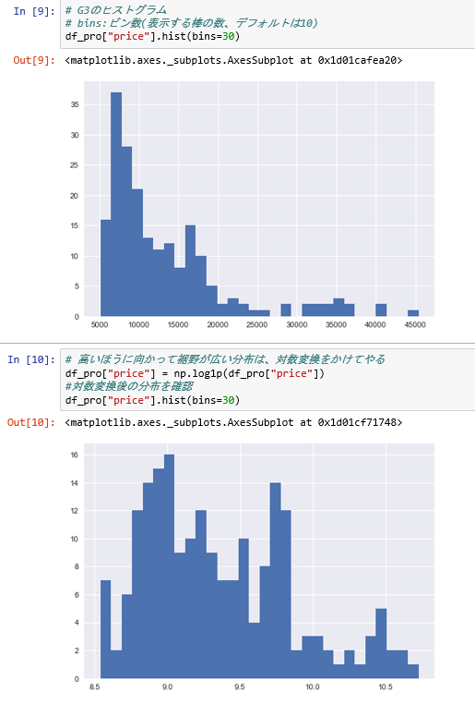

目的変数を正規化できないのでNG

Facebook
問題： Facebookの記事の「いいね。」の数を予想しよう |  |  | MSE | 8503
URL:https://archive.ics.uci.edu/ml/datasets/Facebook+metrics
詳しいデータセットの説明は以下に載っている？有料の論文
http://dx.doi.org/10.1016/j.jbusres.2016.02.010
 |  |  |  |  | これを予想する

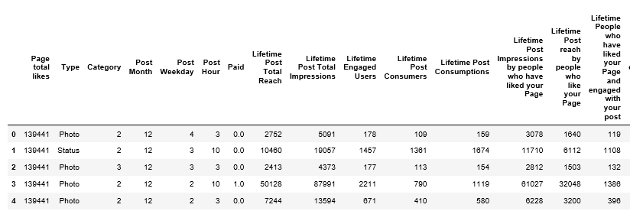
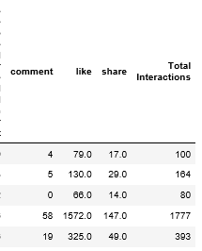

 | Page total likes | 「like」との違いは？
 | Type | タイプ
 | Category | カテゴリー
 | Post Month | 投稿月(1～12の数字で表現している)
 | Post Weekday | 投稿した曜日(1～7の数字で表現している)
 | Post Hour | 投稿した時間(1～23の数字で表現している
 | Paid | 有料か？(Yes:1, No:0)何が？？？
 | Lifetime Post Total Reach | これまでに広告で記事を見たユーザー数
 | Lifetime Post Total Impressions | これまでに記事が見られた回数（インプレッション）
 | Lifetime Engaged Users | エンゲージメントしてくれたユーザー数
 | Lifetime Post Consumers | 投稿をクリックした人の数
 | Lifetime Post Consumptions | 単純に投稿が何回「クリック」されたか
 | Lifetime Post Impressions by people who have liked your Page | ページに「いいね！」した人による投稿のインプレッション数(通算)
 | Lifetime Post reach by people who like your Page | ページに「いいね！」した人による投稿のリーチ(通算)
 | Lifetime People who have liked your Page and engaged with your post | ページに「いいね！」して、投稿で何らかのアクションを実行した人(通算)
 | comment | コメントの数
 | like | 「いいね。」の数
 | share | シェア数
 | Total Interactions | 何？

 | facebookのメトリック値の説明は以下を参照した
 | https://note.afonomics.com/2018/01/facebook-key-metrics.html

 | エンゲージメントとは？
 | 近年ではSNSにおける ユーザーと運営側の繋がりを測る指標として用いられることも多く、意味合いとしては「絆」「繋がり」のほうが近いでしょう。
 | https://ferret-plus.com/4167

